Create EC2
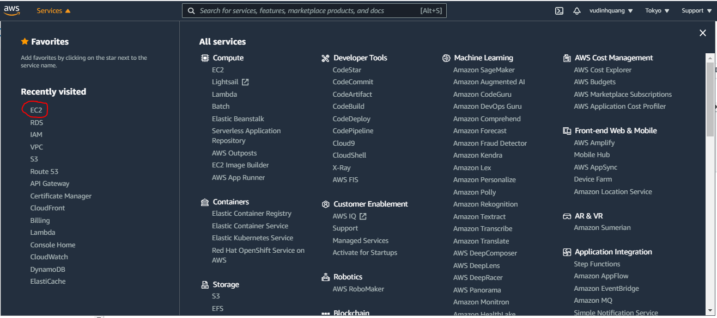

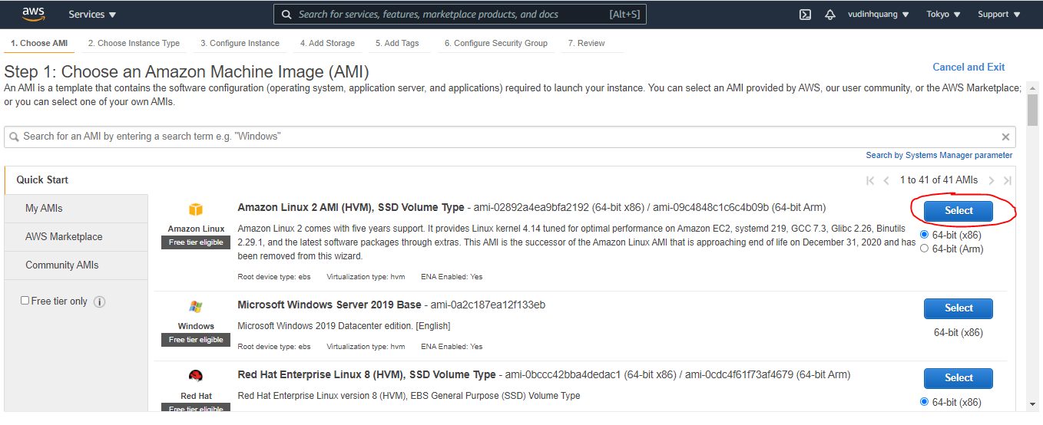

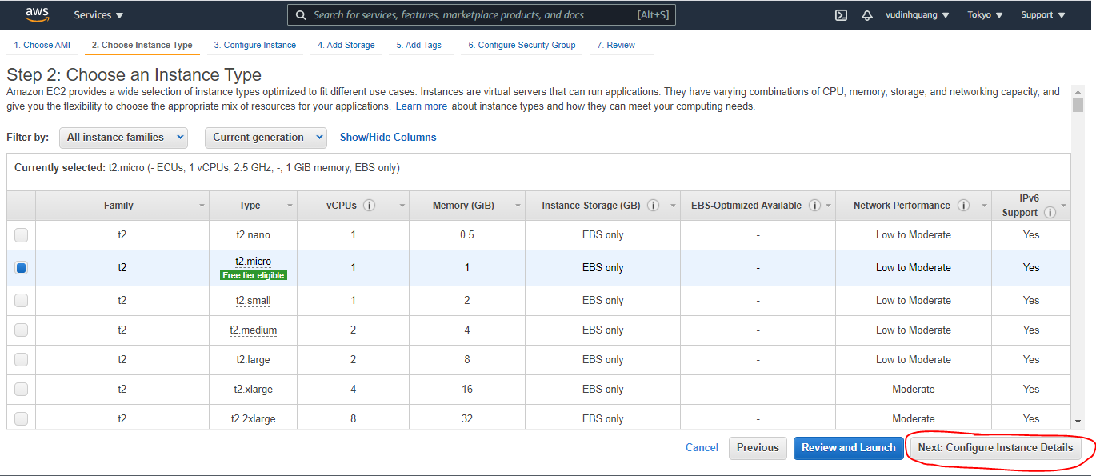

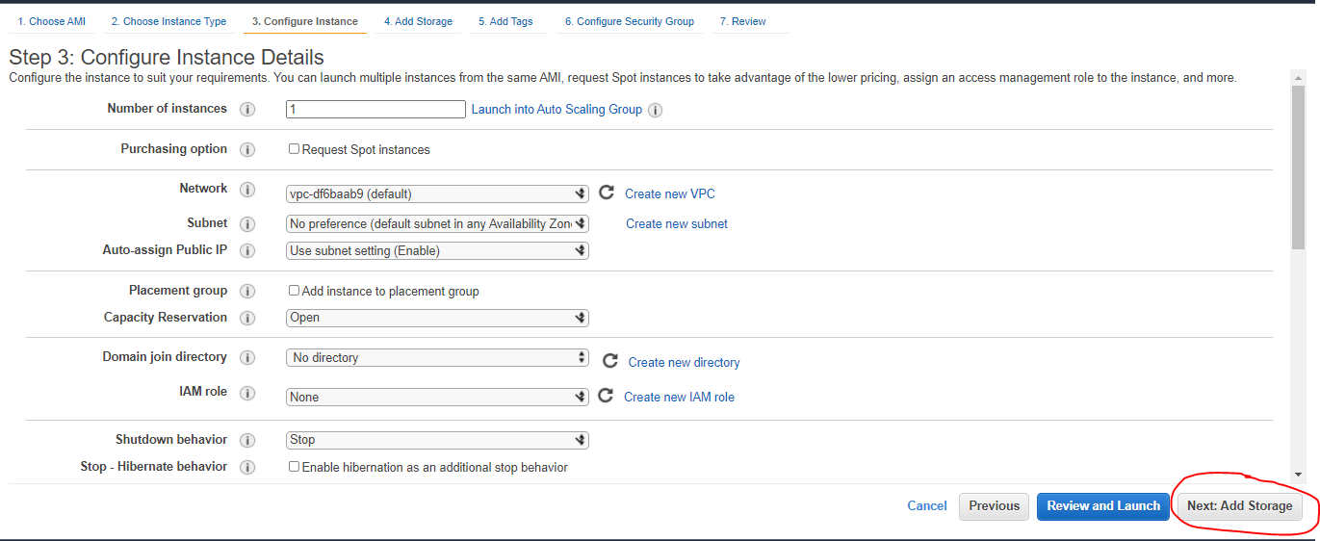

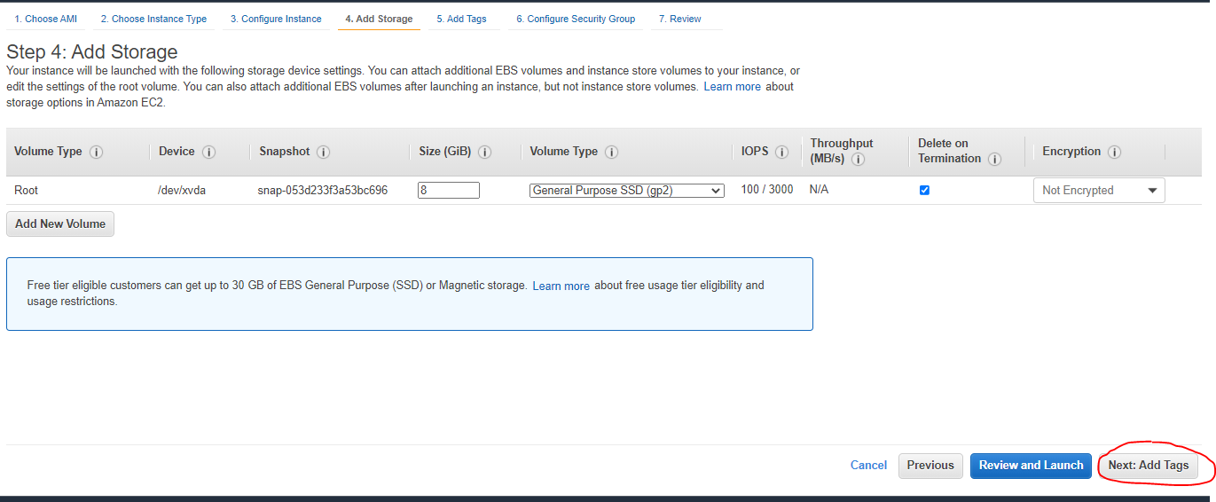

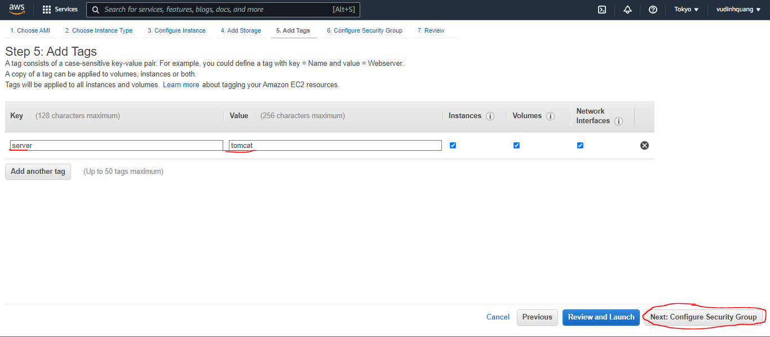

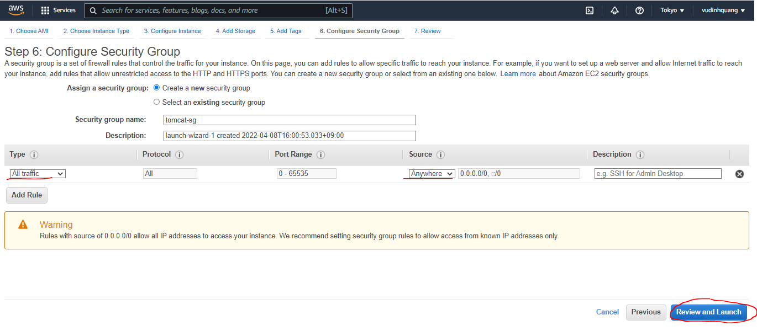

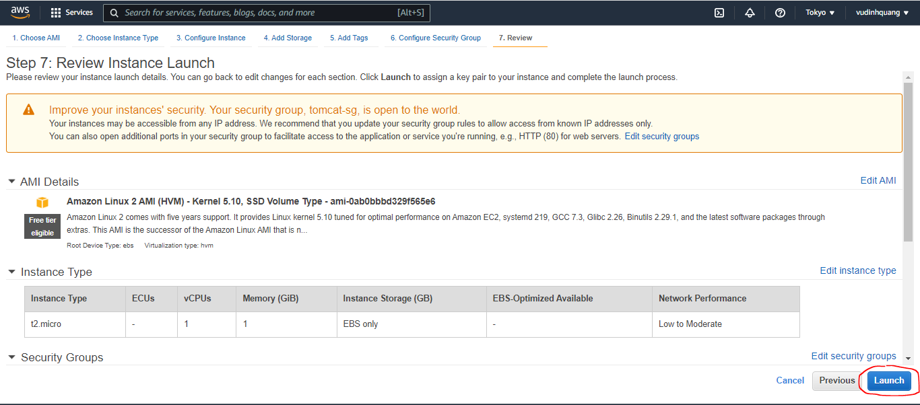

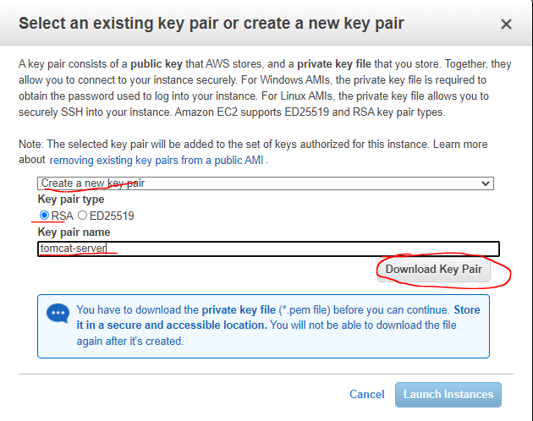

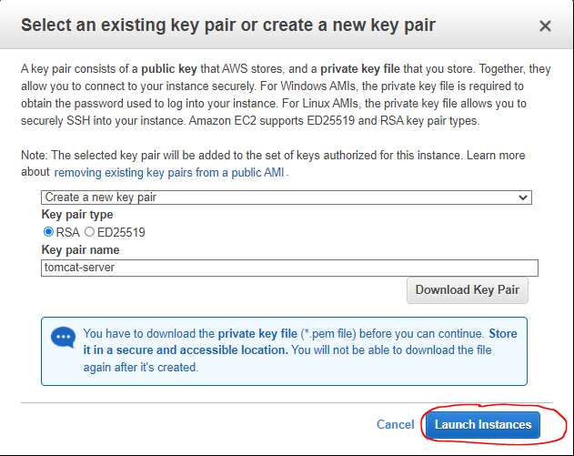

acces server
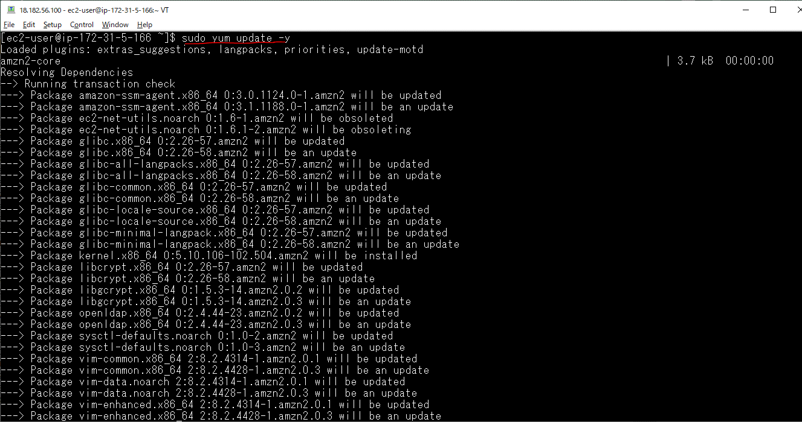
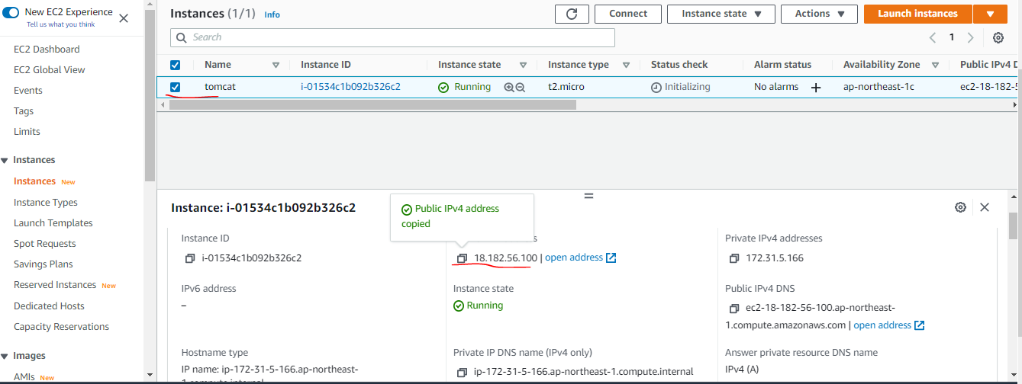

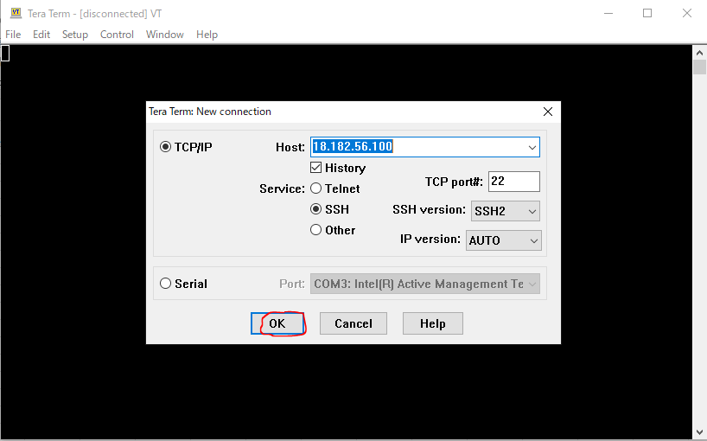

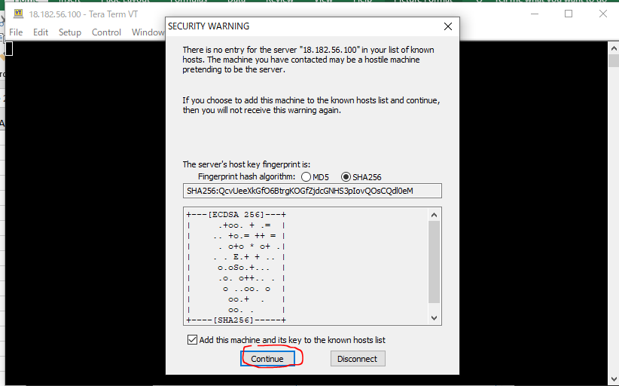

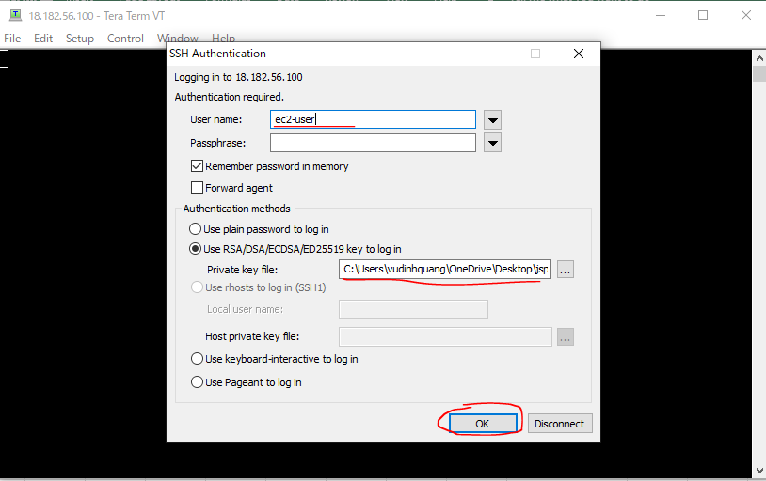

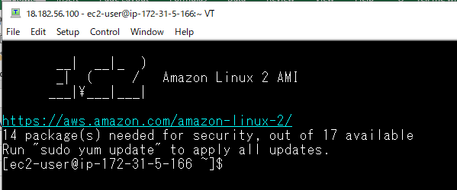

Update

Install Java
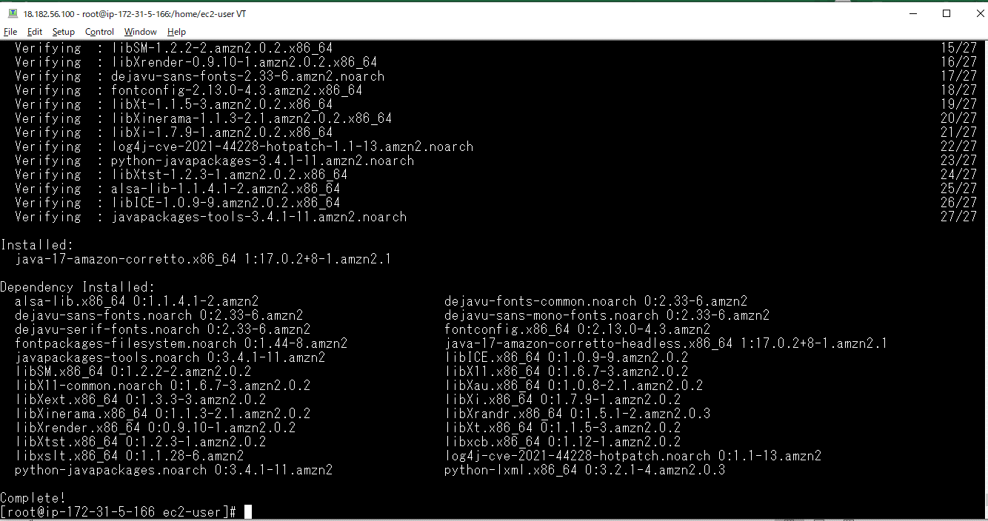
yum install java -y

tomcat download
tomcat download 9
 | https://tomcat.apache.org/download-90.cgi
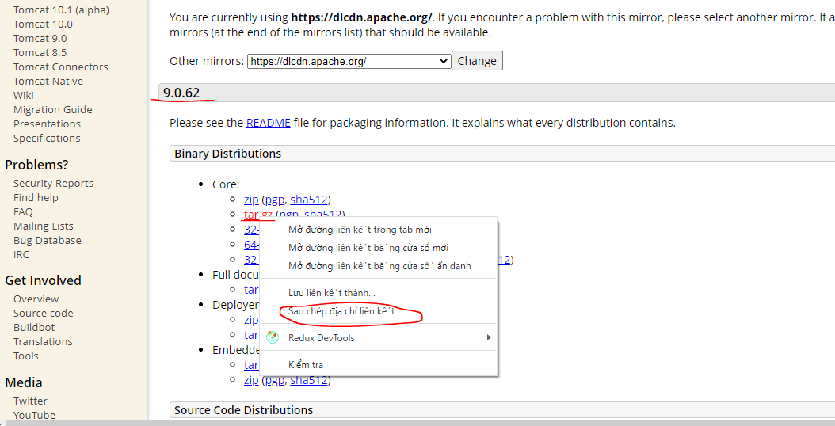

 | Copied url https://dlcdn.apache.org/tomcat/tomcat-9/v9.0.62/bin/apache-tomcat-9.0.62.tar.gz

Switch to sudo user, still in ec2-user folder
 | sudo su
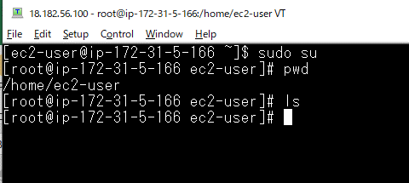

Download tomcat file: wget https://dlcdn.apache.org/tomcat/tomcat-9/v9.0.62/bin/apache-tomcat-9.0.62.tar.gz

Unzip file
 | tar -zvxf apache-tomcat-9.0.62.tar.gz
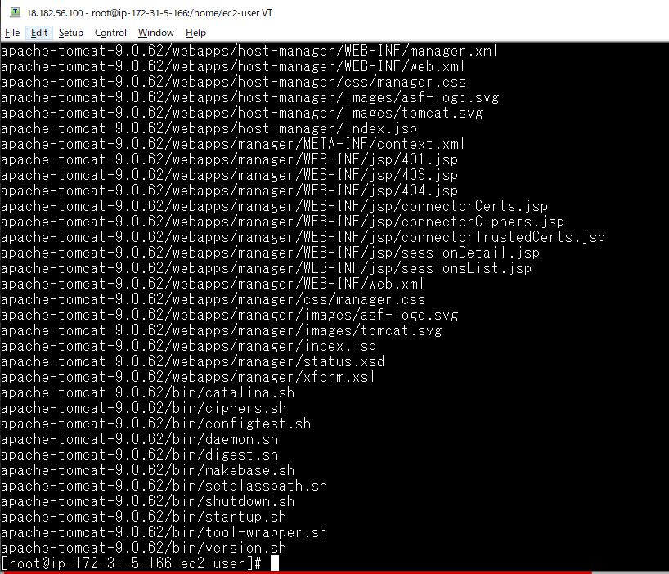

Start Tomcat server

 | ./startup.sh
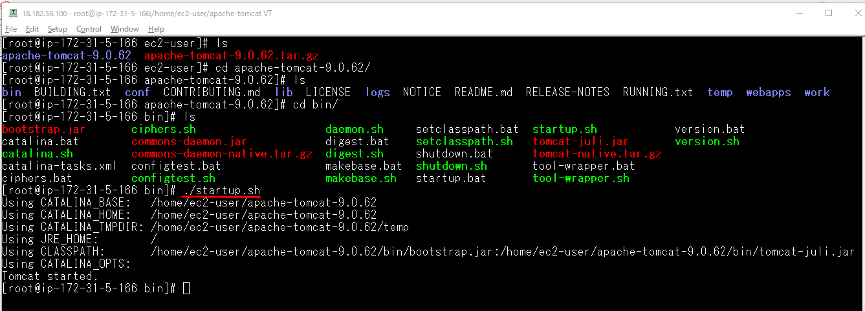

Access browser to test
 | http://18.182.56.100:8080/
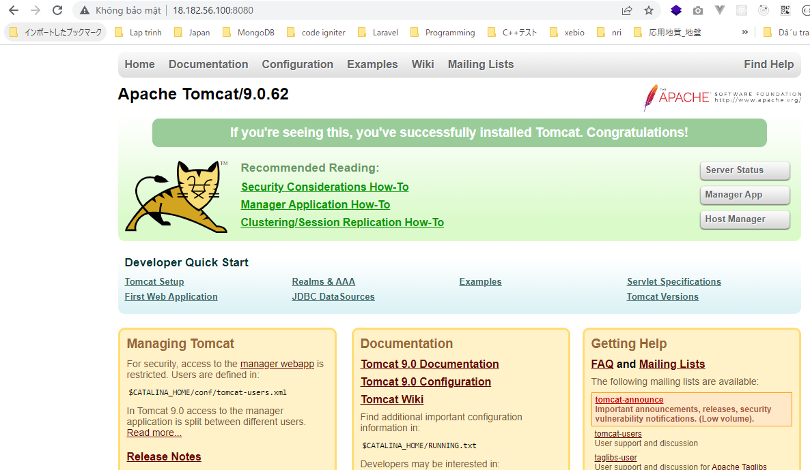

shutdown server
 | ./shutdown.sh
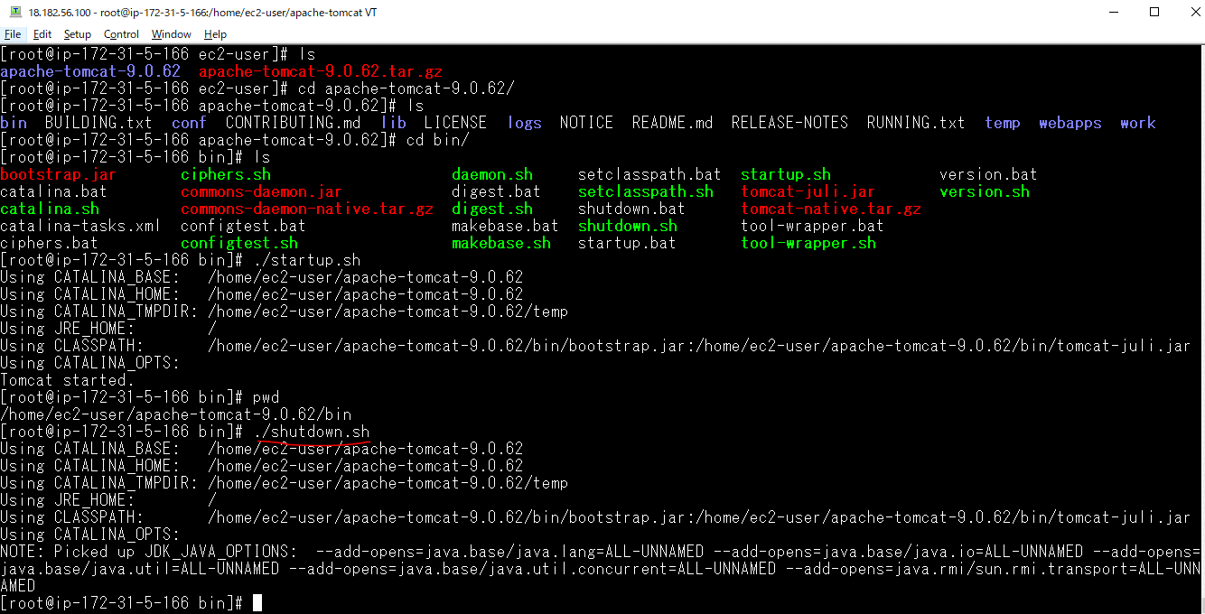

Access browser

Symbolic Links
In /home/ec2-user
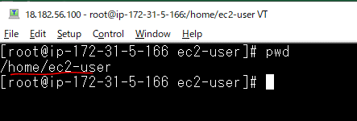

to use tomcatup and tomcatdown command anywhere to start dan down tomcat
 | sudo ln -s /home/ec2-user/apache-tomcat-9.0.62/bin/startup.sh /usr/bin/tomcatup

tomcatup to check

Access browser
 | http://18.182.56.100:8080/
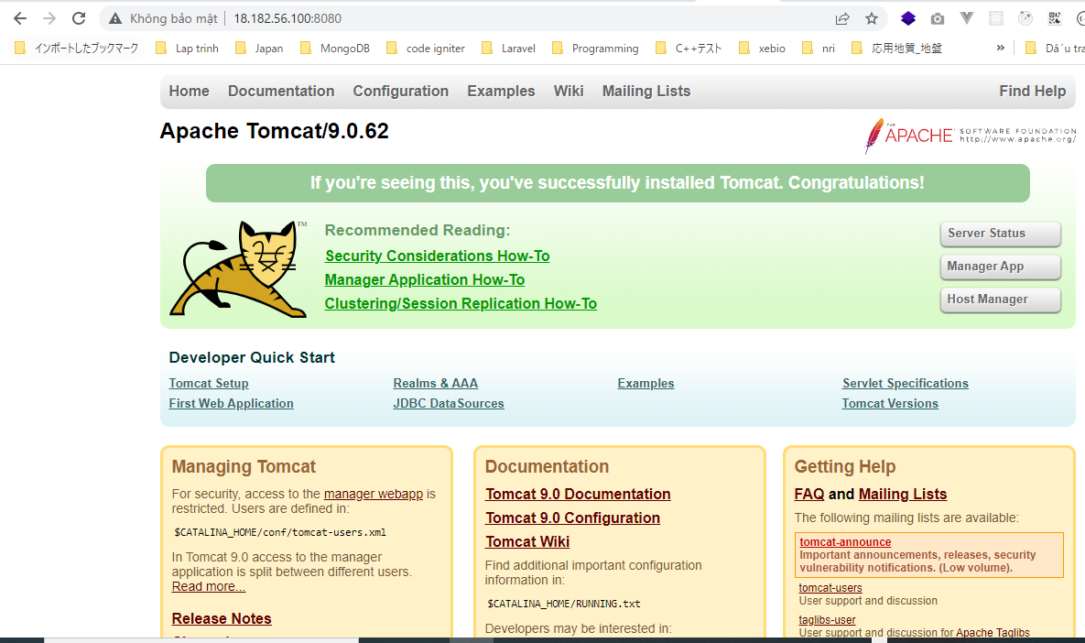

 | tomcatdown

deploy jar
Winscp
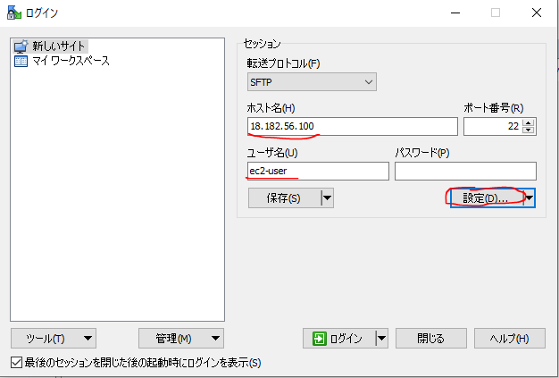

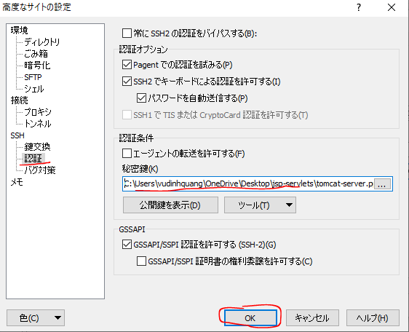

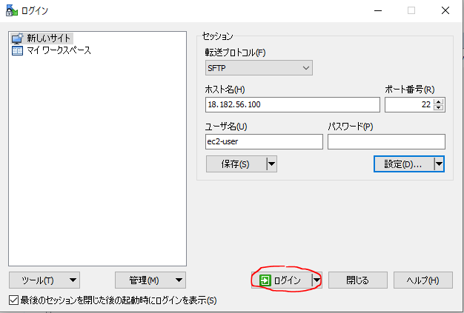

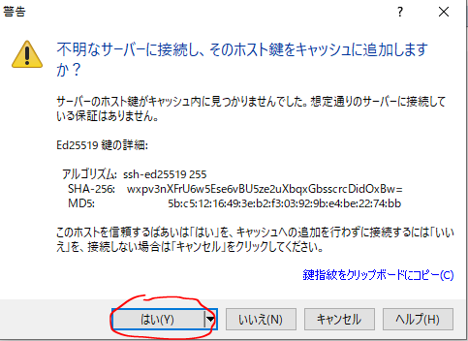

Copy cp web-student-tracker.war to webaps folder
 | cp web-student-tracker.war apache-tomcat-9.0.62/webapps/

Start tomcat server
 | tomcatup

Access browser to check
 | http://18.182.56.100:8080/web-student-tracker/

mysql
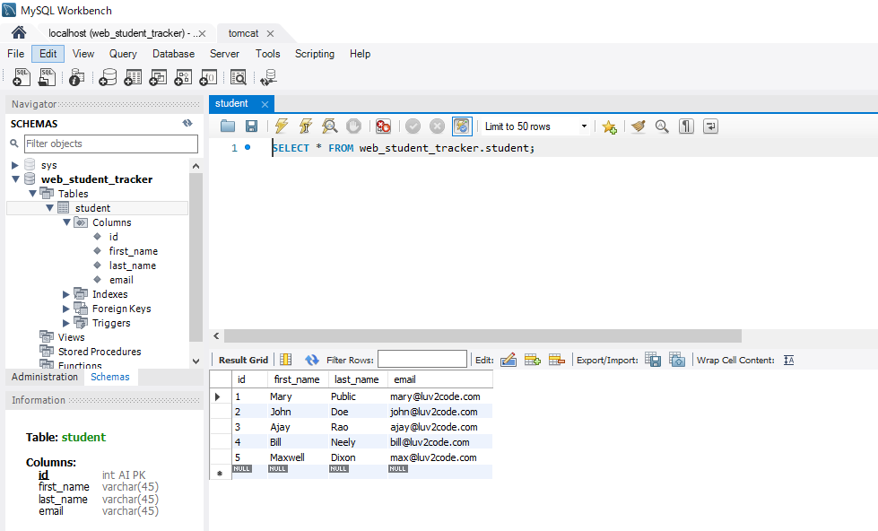
install mysql on ec2 amazon linux
URL: https://qiita.com/miriwo/items/eb09c065ee9bb7e8fe06

yumを最新状態にする。
 | sudo yum update

インスタンス作成初期からインストールされているMariaDB用パッケージを削除する
 | sudo yum remove mariadb-*
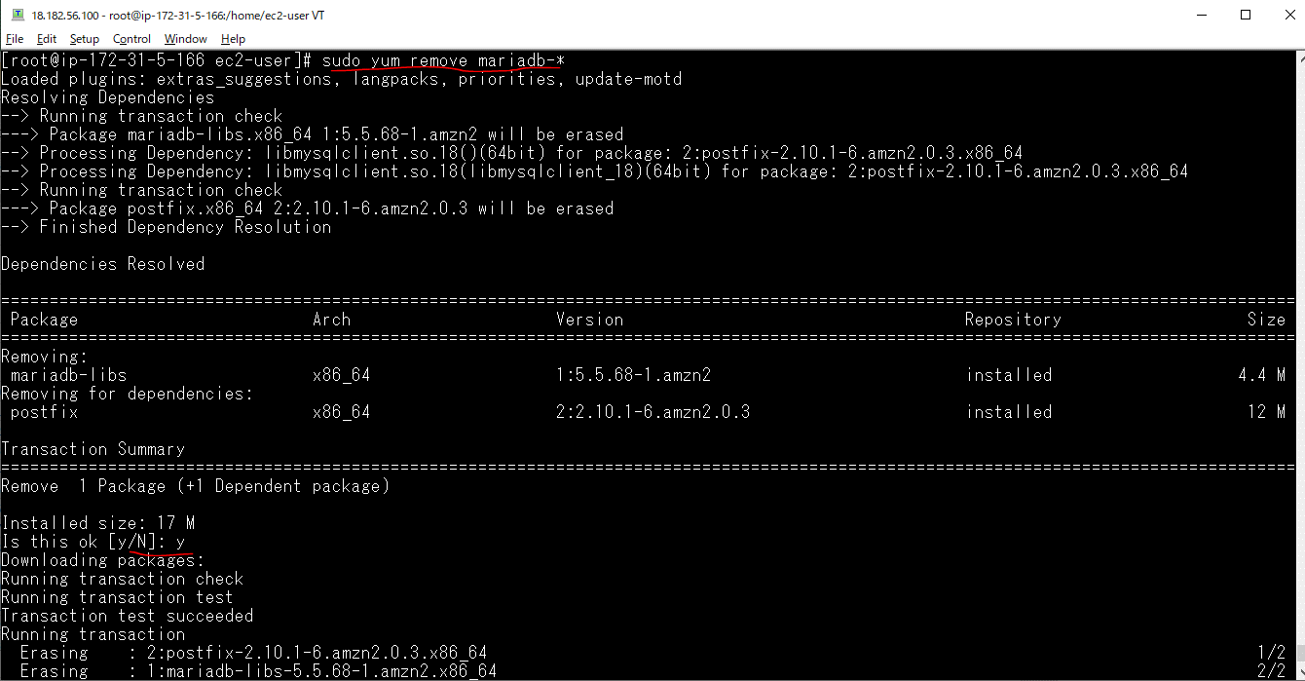

MySQLのリポジトリをyumに追加する
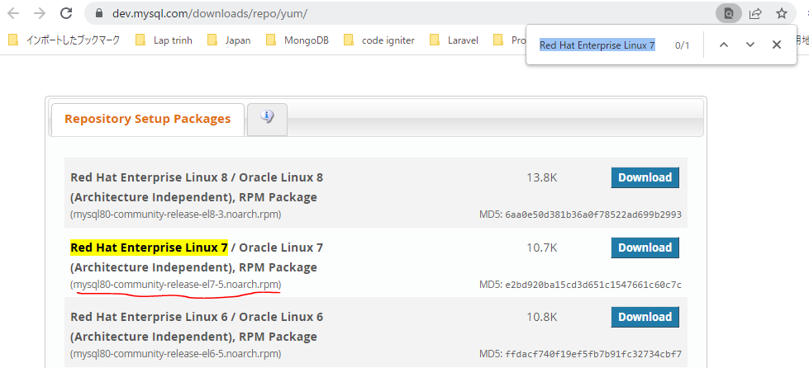

 | sudo yum localinstall https://dev.mysql.com/get/mysql80-community-release-el7-5.noarch.rpm
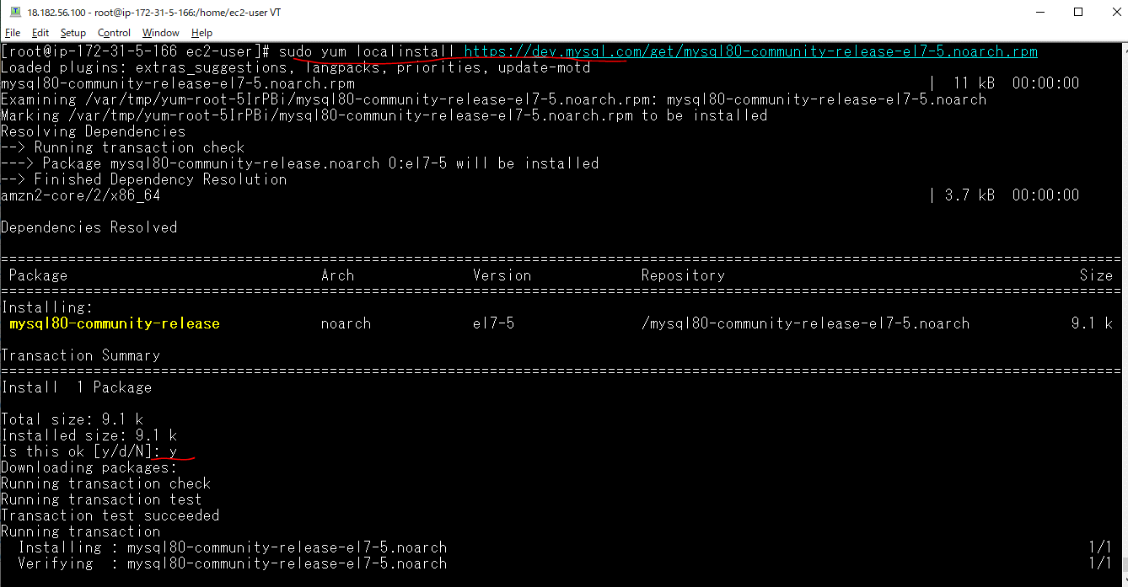

MySQLに必要なパッケージ(mysql-community-server)を取得する
 | sudo yum install --enablerepo=mysql80-community mysql-community-server
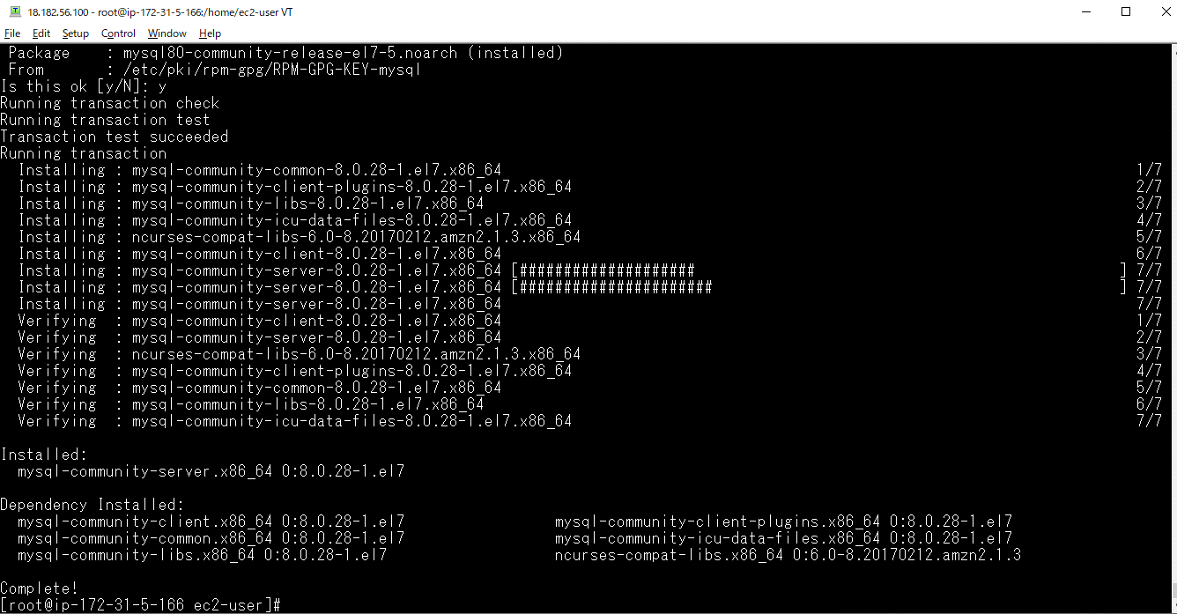

MySQLに必要なパッケージ(mysql-community-devel)を取得する
 | sudo yum install --enablerepo=mysql80-community mysql-community-devel
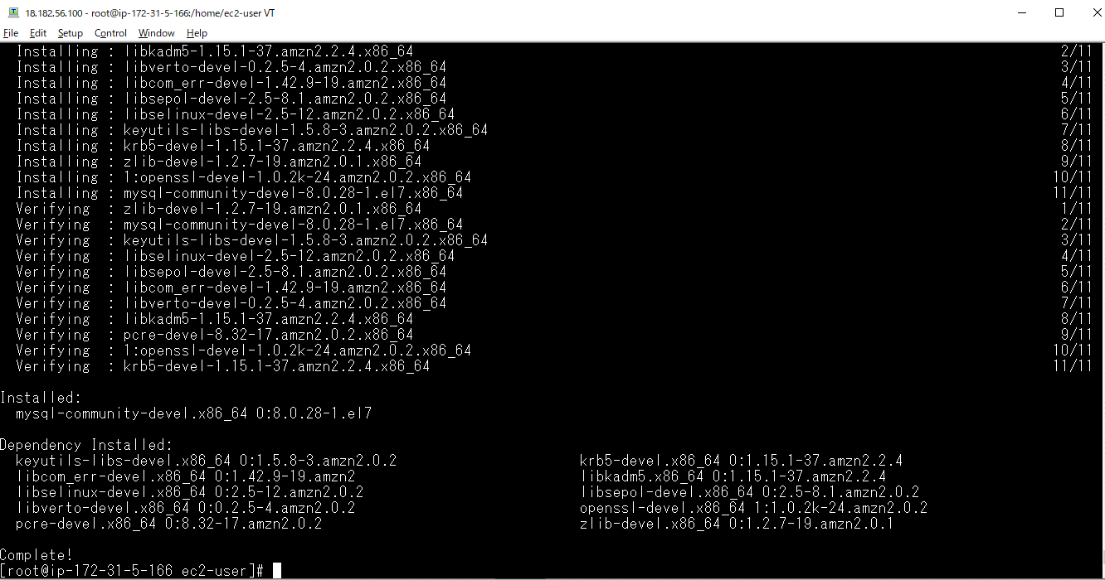

インストールされたMySQLに関係のあるパッケージを出力する
 | yum list installed | grep mysql

logファイルを作成する。
 | sudo touch /var/log/mysqld.log

mysqldを起動する。
 | sudo systemctl start mysqld

musqldの状態を確認する
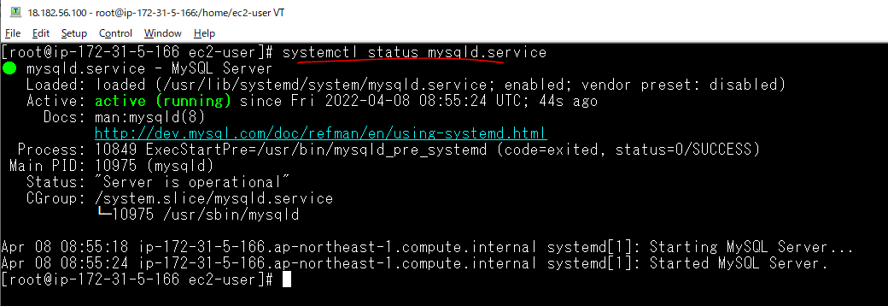

mysqldがインスタンスの起動と同時に起動するように設定する。
 | sudo systemctl enable mysqld

sudo systemctl stop mysqld

Start mysql
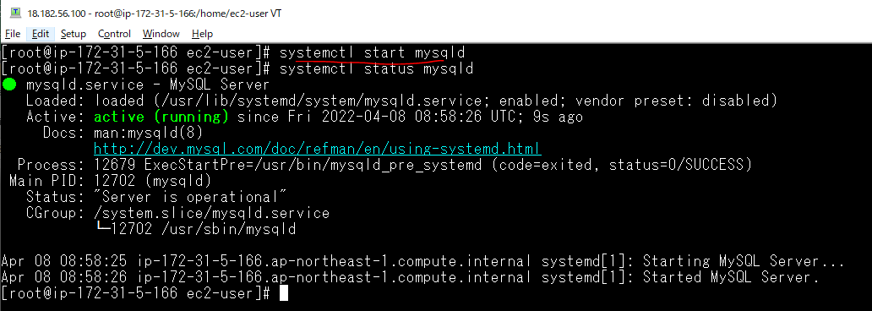

Get temporary password
 | temporary pwd: z=wQtsLwj0cu

Mysql Server Initial Configuration
 | mysql_secure_installation
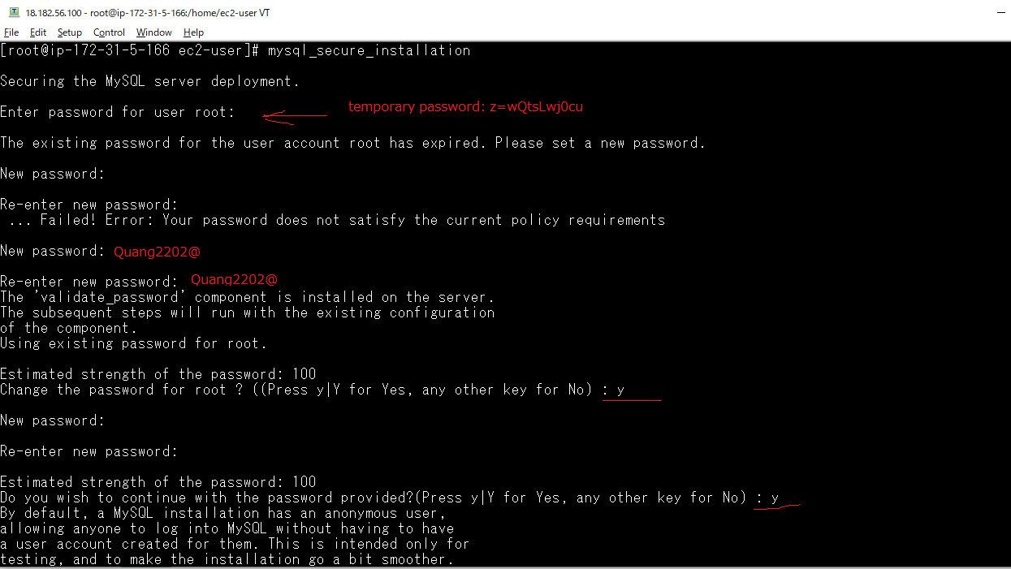

 |  | New pwd for root user: Quang2202@

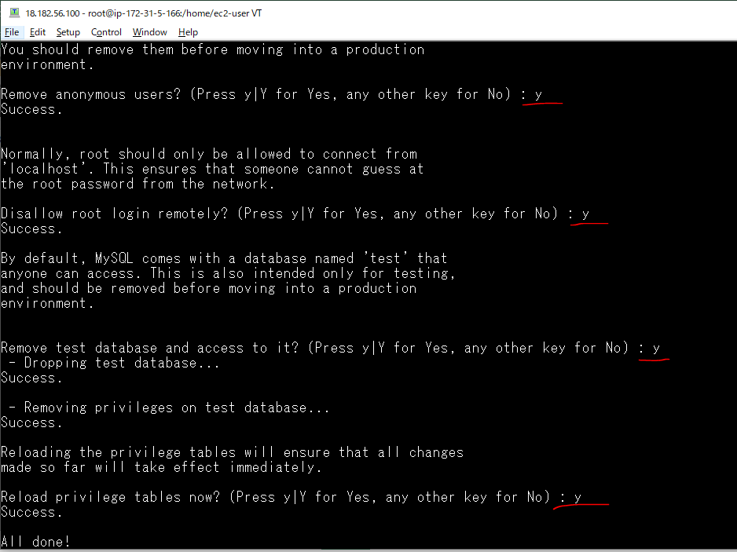

Config Mysql
 | vi /etc/my.cnf
 | validate_password.policy=LOW
 | validate_password.length=7
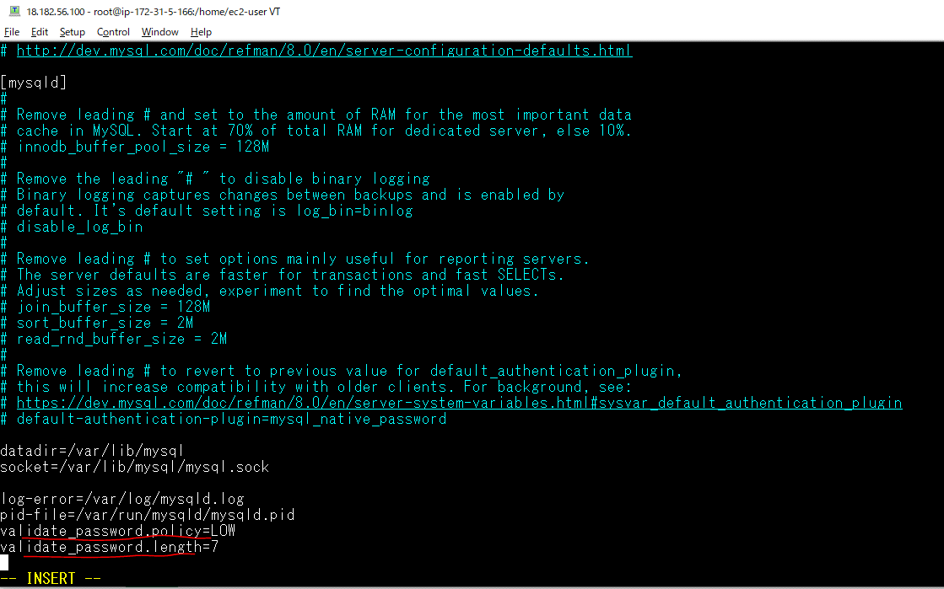

Restart mysql
 | systemctl restart mysqld

Create Local User
 | CREATE USER 'webstudent'@'localhost' IDENTIFIED BY 'webstudent';
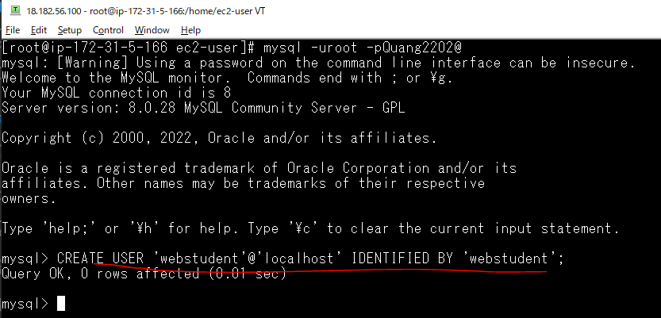

Gán quyền truy xuất vào Database Mysql cho user
 | GRANT ALL PRIVILEGES ON * . * TO 'webstudent'@'localhost';
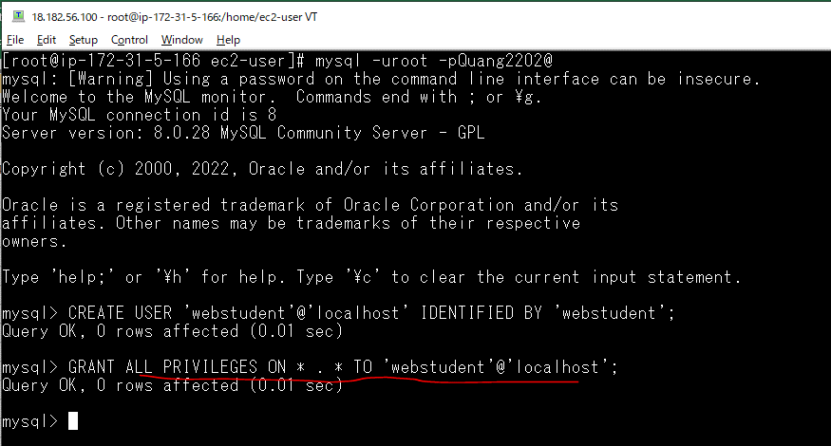

Connect Database by MySQL Workbench
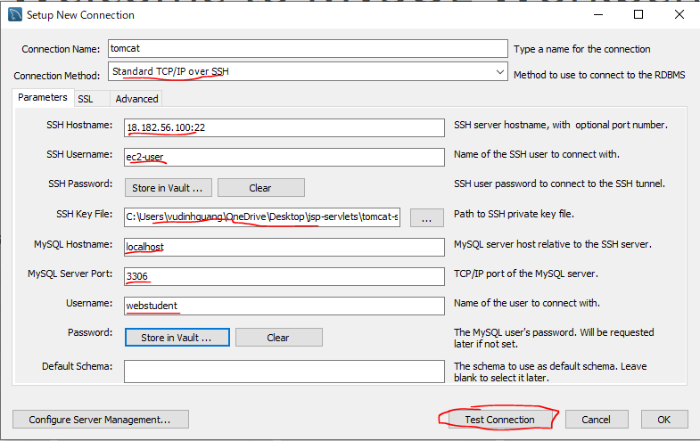

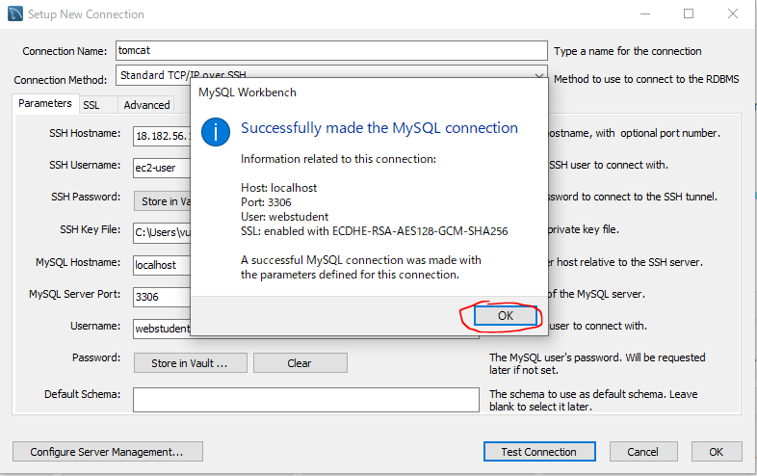

Ecute 02-student-tracker.sql
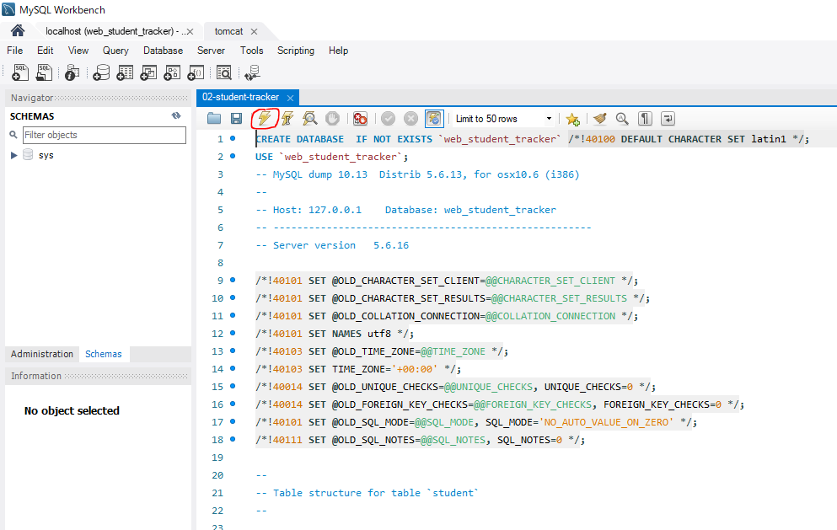

Check data inserted

Check web-student-tracker web
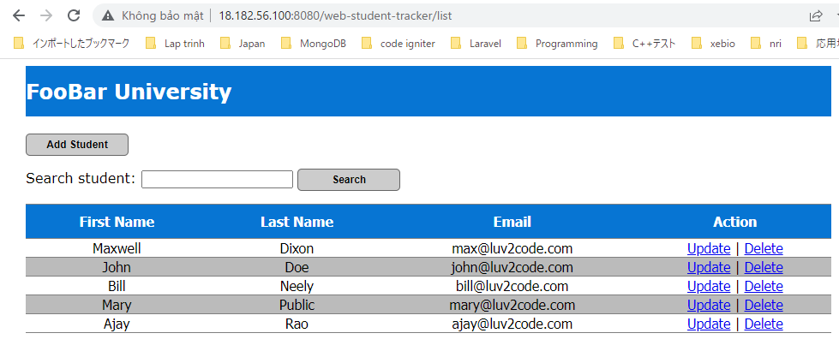
Start tomcat server
 | tomcatup

Access browser to check web running
 | http://18.182.56.100:8080/web-student-tracker/list

